PIN
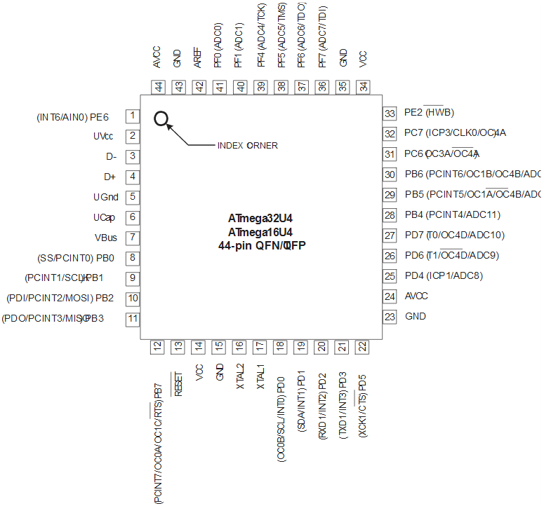

 |  | 0 | 1 | 2 | 3 | 4 | 5 | 6 | 7 | 8 | 9 | 10 | 11

 | P | F0 | E6 | C7 | C6 | B6 | D4 | B1 | B7 | B5 | B4 | D7 | B3
 | D0
 | D1
 | D2
 | D3 |  |  |  |  |  | 2u

LED (inverted) | B2

